Feuil1
客群类型
太平金服运营指标看板

34周：2022-08-20 ~ 2022-08-26

保费规模（万元）

303.50
 | 1
 | 10
 | 5
 | 15
本周新增：
15%

本月新增：
2487.39
10%

年累计：
94870.08
200%

重点项目（单位：万）
 | 总数
蔚能电池营业收入 | 100
台州利民保投人数 | 272
台州利民保营业收入 | 679
蔚能电池保费规模 | 1000

普惠担保金额（万元）

客群类型
 | 比例
95589 | 0.48
太平通 | 0.08
房贷 | 0.44
客户分布top3
 | 占比
上海 | 23.413103685
江苏 | 23.030525486
广东 | 6.9497667556
其它 | 46.606604073

太平通注册用户数（万）
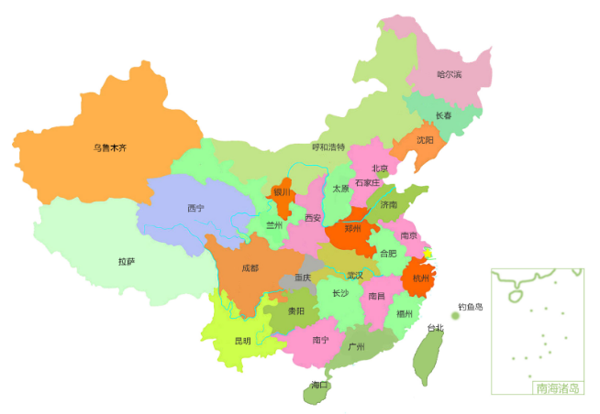

本周新增：
2.9
5%

本月新增：
11.2
15%

累计注册：
2120.90（地图）
太平通活跃用户数（万）
日活
 | 日活
8:00:00 | 80
9:00:00 | 80
10:00:00 | 120
11:00:00 | 110
12:00:00 | 140
13:00:00 | 140
14:00:00 | 140
15:00:00 | 140
16:00:00 | 70
17:00:00 | 140
18:00:00 | 100

 | 比例
我的保单 | 995.25365472
互联网银行 | 148.10551317
理赔查询 | 116.64083211
 | 月活
8:00:00 | 1370
9:00:00 | 2710
10:00:00 | 2140
11:00:00 | 2830
12:00:00 | 1830
13:00:00 | 1380
14:00:00 | 3190
15:00:00 | 2310
16:00:00 | 4180
17:00:00 | 2610
18:00:00 | 3310
月活
 | 比例
我的保单 | 21097.348185
互联网银行 | 1360.387672
理赔查询 | 5402.2641426
电商月收入（万元）
 | value
本周-3周 | 332
本周-2周 | 238
本周-1周 | 432
本周 | 291
综合金融规模（万元）
 | 基金规模 | 资管规模
4月 | 591.73082399 | 1125.7766456
5月 | 892.97732064 | 1836.3292035
6月 | 1062.6918721 | 725.31596231
7月 | 179.81255615 | 4167.1045786
8月 | 1056.6820335 | 501.50673845
9月 | 1133.282961 | 1501.7428533

智勘科技

2022年太财智定损平台每月处理案件数
 | 收入额
1月 | 69145
2月 | 57510
3月 | 56743
4月 | 50571
5月 | 62339
6月 | 67634
7月 | 69202
8月 | 67522
营业收入：872万元
软著数：58
专利数：11
线上化率
95%
太平财险应用情况
优化人力519人
案件提速
5.9天
产能提示270%

zk
月份 | 收入额
1月 | 69145
2月 | 57510
3月 | 56743
4月 | 50571
2022年太财智定损平台每月处理案件数
5月 | 62339
6月 | 67634
7月 | 69202
8月 | 67522

Sheet3
电商月收入
week | value
本周-3周 | 332 |  | 重点项目 | 总数
本周-2周 | 238 |  | 蔚能电池营业收入 | 100
本周-1周 | 432 |  | 台州利民保投人数 | 272
本周 | 291 |  | 台州利民保营业收入 | 679
 |  |  | 蔚能电池保费规模 | 1000

综合金融规模

综合金融规模 | 基金规模 | 资管规模
4月 | 591.73082399 | 1125.7766456
5月 | 892.97732064 | 1836.3292035
6月 | 1062.6918721 | 725.31596231
7月 | 179.81255615 | 4167.1045786
8月 | 1056.6820335 | 501.50673845
9月 | 1133.282961 | 1501.7428533
 | 5224 | 17262

Sheet1
1
10
5
15

日活
时间 | 日活 | 项目2 | 项目3 | 月活 | 项目2 | 项目3
8:00:00 | 80 | 0 | 10 | 1370 | 420 | 2330
9:00:00 | 80 | 100 | 30 | 2710 | 750 | 140
10:00:00 | 120 | 20 | 10 | 2140 | 340 | 1830
11:00:00 | 110 | 50 | 60 | 2830 | 2220 | 40
12:00:00 | 140 | 80 | 30 | 1830 | 1180 | 800
13:00:00 | 140 | 40 | 30 | 1380 | 30 | 740
14:00:00 | 140 | 50 | 20 | 3190 | 370 | 120
15:00:00 | 140 | 60 | 40 | 2310 | 1350 | 2330
16:00:00 | 70 | 40 | 70 | 4180 | 1110 | 550
17:00:00 | 140 | 30 | 20 | 2610 | 2020 | 2120
18:00:00 | 100 | 20 | 90 | 3310 | 1690 | 70
 | 1260 |  |  | 27860
日活
月活

 |  | 比例 |  |  | 比例
 | 我的保单 | 995.25365472 |  | 我的保单 | 21097.348185
 | 互联网银行 | 148.10551317 |  | 互联网银行 | 1360.387672
 | 理赔查询 | 116.64083211 |  | 理赔查询 | 5402.2641426

